상품제안서
세라믹 PTC 미니 전기온풍기 사무실 가정용 | 상품코드: F20715

 |  |  |  |  |  |  | 02-412-0044 | www.easy1.co.kr
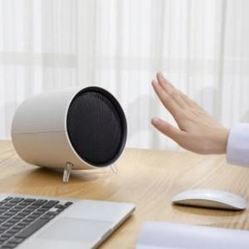

【상세/제작정보】

【인쇄/포장옵션】 | / 포장지포장

【공급단가】 | 수량 | 20~ | 100~ | 300~ | 500~ | 1,000~
*VAT별도 | 단가 | 33,070원 | 31,850원 | 30,620원 | 29,400원 | 28,660원

【상품 URL】 | http://www.easy1.co.kr/src/goods_detail.php?gdno=20715

